DATI
1 CARATTERISITCHE DEI MATERIALI
1.1 Calcestruzzo

Classe del calcestruzzo |  | C28/35
Peso specifico del calcestruzzo | γcls | 25.00 kN/m³
Peso specifico del magrone | γcls, mag | 24.00 kN/m³
Altezza del sottofondo in magrone | Hmag | 0.10 m

2 PARAMETRI SISMICI SLV

TROVA I PARAMETRI SISMICI (ag; F0;TC*)

Accelerazione massima su suolo rigido | ag | 1.570 m/s²
Coefficiente di amplificazione spettrale | FO | 2.400
Periodo di inizio tratto a velocità costante | Tc* | 0.301 s
Categoria di sottosuolo |  | C
Categoria topografica |  | T1

Accelerazione di gravità | g | 9.806 m/s²
Accelerazione orizzontale riferita al suolo rigido adimensionale | ag/g | 0.160
Coefficiente di amplificazione topografica | ST | 1.000
Coefficiente di amplificazione stratigrafica | SS | 1.470
Prodotto SS*ST | S | 1.470
Accelerazione orizzontale riferita al sito adimensionale | a(max)/g | 0.235
Coefficiente funzione della categoria di sottosuolo | Cc | 1.560
Periodo del tratto ad accelerazione costante | TB | 0.157 s
Periodo del tratto a velocità costante | TC | 0.470 s
Periodo del tratto a spostamento costante | TD | 2.240 s
Coefficiente di smorzamento viscoso | x | 5 %
Coefficiente di correzione per smorzamento viscoso diverso dal 5% | h | 1
Coefficiente sismico orizzontale | Kh | 0.089
Coefficiente sismico verticale | Kv | ± 0.045
Coefficiente di riduzione dell’accelerazione massima attesa al sito | βm | 0.38

2.DATI FONDAZIONE

2.1 Geometria fondazione
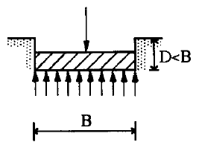

Lato corto | B | 3.20 m
Lato lungo | L | 3.20 m
Altezza del fondazione | H | 1.20 m
Affondamento della zattera, misurato rispetto al piano di posa | D | 1.20 m

2.2 Geometria terreno e piano di posa
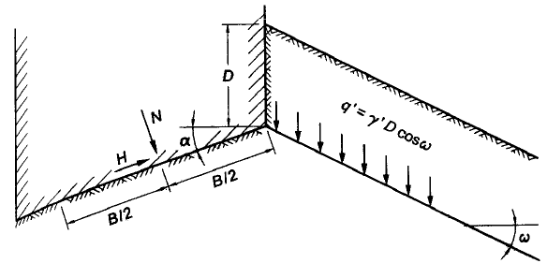

Inclinazione piano posa | α | 0.00 °
Inclinazione piano campagna | ωv | 0.00 °

2.3 Sollecitazioni

Inserire solamente sollecitazioni derivanti dall'analisi statica, la verifica sismica verrà eseguita attraverso
un approccio pseudo statico secondo le formulazioni di Paolucci e Pecker.
Il peso proprio della fondazione viene inserito di default in questa sezione, perché deve essere moltiplicato
per il coefficiente amplificativo.
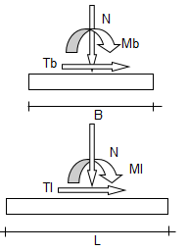

 |  | CARICHI STATICI
 |  | GK1 | GK2 | QK
Forza normale alla base | V | 250.0 kN | 350.0 kN | 180.0 kN
Forza parallela al lato lungo | Hl | 15.0 kN | 25.0 kN | 18.0 kN
Forza parallela al lato corto | Hb | 15.0 kN | 25.0 kN | 18.0 kN
Momento che arrotola attorno al lato corto | Mb | 35.0 kN | 25.0 kN | 42.0 kN
Momento che arrotola attorno al lato lungo | Ml | 35.0 kN | 25.0 kN | 42.0 kN
$$H= \sqrt{H_{x}^{2}+H_{y}^{2}}$$
Forza tagliante combinata | H | 21.2 kN | 35.4 kN | 25.5 kN

Calcola in automatico il peso proprio della fondazione |  | si

Eccentricità del carico nella direzione b | eP,b | 0 % | 0.00 m | [m]
Eccentricità del carico nella direzione l | eP,l | 0 % | 0.00 m | [m]

OSSERVAZIONE
La verifica sulla capacità portante della fondazione è riferita solo alla risultante verticale "V".
L'introduzione delle forze orizzontali produce modifiche sui coefficienti "i" e sulle dimensioni
B* e L* ricavate dalla regola di Meyerhof. A sua volta queste modifiche ripercuotono i propri
effetti sul carico limite del terreno.

3 GEOTECNICA

3.1 Falda

Attiva la falda: |  | si
Quota della falda dal piano campagna | Hfalda | 3.00 m
Peso specifico acqua | ϒw | 10.0 kN/m³

3.2 Parametri geotecnici
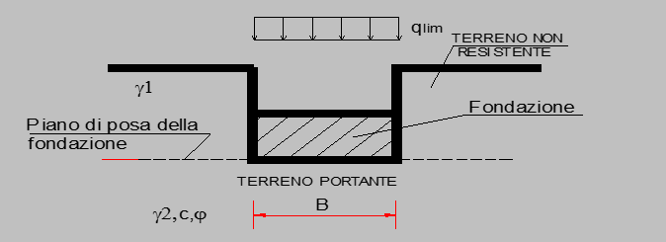

Sabbia e ghiaia compatta

Densità relativa | Dr | 0,7-1
Modulo elastico | E | 107100 kPa
Modulo edometrico | M | 91427 kPa
Coefficiente di Poisson | ν | 0.3
Costante di Winkler | Kw | 33 N/cm³

Angolo di attrito | ϕ' | 30.00 °
Coesione | c' | 15.00 kPa
Resistenza a taglio non drenata | cu | 100.00 kPa
Peso specifico del terreno sopra la zattera dal lato di valle | ϒf,sopra | 20.00 kN/m³
Peso specifico del terreno sotto il piano di posa. | ϒf,sotto | 18.00 kN/m³

Vuoi utilizzare valori unitari del coefficiente ? | s | no
Vuoi utilizzare valori unitari del coefficiente ? | d | no

6 SELEZIONE DELLA COMBINAZIONE

Approccio e combinazione utilizzata:

APPROCCIO 2 --- Combinazione (A1+M1+R3)

Condizione di verifica:

SISMICA

Si esegue analisi sismica pseudo-statica Secondo la teoria di Paolucci e Pecker (1997) | AZIONI | A
 | γG1 | 1.00 | 0.90
 | γG2 | 1.00 | 0.80
 | γQk | 1.00 | 0.00

 | GEOTECNICA | M
 | Tan(ϕ'),k | 1.00
 | c',k | 1.00
 | cu,k | 1.00
 | ϒ,k | 1.00

 | RESISTENZE | R
 | capacità portante | 2.30

 | scorrimento | 1.10

 | Vai alla normativa NTC18 -->

 | Formule -->

VER. GEO CONDIZIONI NON DRENATE
VERIFICA AL COLLASSO PER CARICO LIMITE PER IL SISTEMA TERRENO-FONDAZIONE

CONDIZIONI NON DRENATE

1 COMBINAZIONE DI CALCOLO E PARAMETRI SISMICI

Condizione di verifica: | APPROCCIO 2 --- Combinazione (A1+M1+R3) |  |  |  | AZIONI | A
 |  |  |  |  | γG1 | 1.00
Secondo la combinazione: | SISMICA |  |  |  | γG2 | 1.00
 |  |  |  |  | γQk | 1.00

 |  |  |  |  | GEOTECNICA | M
 |  |  |  |  | Tan(ϕ'),k | 1.00
 |  |  |  |  | c',k | 1.00
 |  |  |  |  | cu,k | 1.00
 |  |  |  |  | ϒ,k | 1.00

 |  |  |  |  | RESISTENZE | R
 |  |  |  |  | capacità portante | 2.30

 |  |  |  |  | scorri- mento | 1.10

Accelerazione massima su suolo rigido |  |  |  |  | ag | 1.570 m/s²
Coefficiente di amplificazione spettrale |  |  |  |  | FO | 2.4
Periodo di inizio tratto a velocità costante |  |  |  |  | Tc* | 0.301 s
Categoria di sottosuolo |  |  |  |  |  | C
Categoria topografica |  |  |  |  |  | T1
Coefficiente di riduzione dell’accelerazione |  |  |  |  | βm | 0.380
Coefficiente sismico orizzontale |  |  |  |  | Kh | 0.089
Coefficiente sismico verticale |  |  |  |  | Kv | 0.045

2 DATI DI PROGETTO

angolo di attrito | ϕ,d | 0.00 ° |  | Base |  | B | 3.20 |  | Carico verticale |  | V,d | 1111.8 kN
Resistenza a taglio non drenata | cu,d | 100.00 kPa |  | Lunghezza |  | L | 3.20 |  | Carico Orizzontale |  | H,d | 181.4 kN
P.S. terreno sopra il piano di posa. | ϒf,sopra,d | 20.0 kN/m³ |  | Base ridotta |  | B* | 2.80 |  | Momento Sollecitante b |  | Mb,d | 221.2 kNm
P.S. terreno sotto il piano di posa. | ϒf,sotto,d | 18.0 kN/m³ |  | Lung. Ridotta |  | L* | 2.80 |  | Momento Sollecitante l |  | Ml,d | 221.2 kNm
P.S. medio del terreno | ϒf,medio | 18.0 kN/m³ |  | Altezza zattera |  | H | 1.20
inclinazione piano posa | α | 0.00 ° |  | Affondamento |  | D | 1.20 |  | Taglio Sismico |  | H,s | 99.4 kN
inclinazione piano campagna | ω | 0.00 ° |  | Altezza magrone |  | Hm | 0.10
Profondità della curva di scorrimento | Hscor. | 2.27 m

3 FATTORI DI CAPACITA' PORTANTE

 | Nγ,0 | 0.00 | Secondo Vesic (1973)
 | Nc,0 | 5.14 | Secondo Vesic (1970)
 | Nq,0 | 1.00 | Secondo Prandtl (1921)

4 COEFFICIENTI CORRETTIVI

 | Coefficienti di forma |  |  | Coefficienti di profondità |  |  | Coefficienti di Inclinazione del carico |  |  | Coefficienti di Inclinazione del piano campagna |  |  | Coefficienti di Inclinazione del piano di posa della fondazione |  | Coefficienti Paolucci e Pecker (1997)

 | sc,0 | 1.200 |  | dc,0 | 1.171 |  | ic,0 | 0.933 |  | bc,0 | 1.000 |  | gc,0 | 1.000 | Zc,0 | 0.971
 |  |  |  |  |  |  | mb | 1.500
 |  |  |  |  |  |  | ml | 1.500
 |  |  |  |  |  |  | m | 1.500
 |  |  |  |  |  |  | ϑ | 45.00 °

5 REGOLA DI MEYERHOF

 | eb | 0.20 m |  | eL | 0.20 m
 | B* | 2.80 m |  | L* | 2.80 m

6 CARICO LIMITE

 | qlim | 678.7 | [kN/m²] |  | Qlim | 5328.6 | [kN]

$$q_{lim}=c_{u}N_{c,0}s_{c,0}d_{c,0}i_{c,0}b_{c,0}z_{c,0}+q$$

7 VERIFICA CAPACITA' PORTANTE
(ROTTURA GENERALE) | Ed | 1111.8 | [kN] |  |  | verificato
 | Rd | 2316.8 | [kN] |  |  | 2.08

 | ed | 141.6 | [kPa]
 | rd | 295.1 | [kPa]

8 VERIFICA A SCORRIMENTO

 | Ed | 181.4 | [kN] |  |  | verificato
 | Rd | 1999.9 | [kN] |  |  | 11.02

 | Vuoi trascurare la spinta passiva nella verifica a scorrimento? |  |  |  |  |  | si

 | Altezza per la spinta passiva |  |  |  |  |  | 0.90 m
 | La resistenza laterale della fondazione, allo scorrimento viene trascurata
9 ROTTURA PER PUNZONAMENTO
 | Questo tipo di rottura richiede una significativa variazione di volume del terreno, perciò non può verificarsi in condizioni drenate
 | in cui per ipotesi il terreno è incomprimibile. La verifica si appilca soprattuto in terreni sabbiosi sciolti.

10 ROTTURA LOCALE
 | Questo tipo di rottura costituisce un caso intermedio fra la rottura globale e la rottura per punzonamento e non si verifica in condizioni
 | drenate, perché per ipotesi il terreno è incomprimibile.

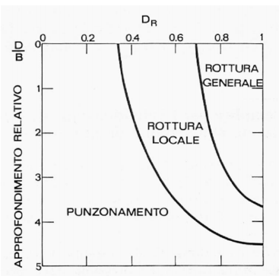

 |  |  |  |  |  |  |  |  | De Beer (1967)

VER. GEO CONDIZIONI DRENATE
VERIFICA AL COLLASSO PER CARICO LIMITE PER IL SISTEMA TERRENO-FONDAZIONE

CONDIZIONI DRENATE

1 COMBINAZIONE DI CALCOLO E PARAMETRI SISMICI

Condizione di verifica: | APPROCCIO 2 --- Combinazione (A1+M1+R3) |  |  |  | AZIONI | A
 |  |  |  |  | γG1 | 1.00
Secondo la combinazione: | SISMICA |  |  |  | γG2 | 1.00
 |  |  |  |  | γQk | 1.00

 |  |  |  |  | GEOTECNICA | M
 |  |  |  |  | Tan(ϕ'),k | 1.00
 |  |  |  |  | c',k | 1.00
 |  |  |  |  | cu,k | 1.00
 |  |  |  |  | ϒ,k | 1.00

 |  |  |  |  | RESISTENZE | R
 |  |  |  |  | capacità portante | 2.30

 |  |  |  |  | scorri- mento | 1.10

Accelerazione massima su suolo rigido |  |  |  |  | ag | 1.570 m/s²
Coefficiente di amplificazione spettrale |  |  |  |  | FO | 2.4
Periodo di inizio tratto a velocità costante |  |  |  |  | Tc* | 0.301 s
Categoria di sottosuolo |  |  |  |  |  | C
Categoria topografica |  |  |  |  |  | T1
Coefficiente di riduzione dell’accelerazione |  |  |  |  | βm | 0.380
Coefficiente sismico orizzontale |  |  |  |  | Kh | 0.089
Coefficiente sismico verticale |  |  |  |  | Kv | 0.045

2 DATI DI PROGETTO

angolo di attrito | ϕ',d | 30.00 ° |  | Base |  | B | 3.20 m |  | Carico verticale |  | V,d | 1111.8 kN
coesione | c',d | 15.00 kPa |  | Lunghezza |  | L | 3.20 m |  | Carico Orizzontale |  | H,d | 181.4 kN
P.S. terreno sopra il piano di posa. | ϒ'f,sopra,d | 10.0 kN/m³ |  | Base ridotta |  | B* | 2.80 m |  | Momento Sollecitante b |  | Mb,d | 221.2 kNm
P.S. terreno sotto il piano di posa. | ϒ'f,sotto,d | 8.0 kN/m³ |  | Lung. Ridotta |  | L* | 2.80 m |  | Momento Sollecitante l |  | Ml,d | 221.2 kNm
P.S. terreno sopra il piano di posa. | ϒ'f,medio | 8.0 kN/m³ |  | Altezza zattera |  | H | 1.20 m
P.S. terreno sotto il piano di posa. | α | 0.00 ° |  | Affondamento |  | D | 1.20 m |  | Taglio Sismico |  | H,s | 99.4 kN
inclinazione piano campagna | ω | 0.00 ° |  | Altezza magrone |  | Hm | 0.10 m
Profondità della curva di scorrimento | Hscor. | 4.67 m

3 FATTORI DI CAPACITA' PORTANTE

 | Nγ | 22.40 | Secondo Vesic, 1973
 | Nc | 30.14 | Secondo Vesic (1970)
 | Nq | 18.40 | Secondo Prandtl (1921)

4 COEFFICIENTI CORRETTIVI

 | Coefficienti di forma |  |  | Coefficienti di profondità |  |  | Coefficienti di Inclinazione del carico |  |  | Coefficienti di Inclinazione del piano campagna |  |  | Coefficienti di Inclinazione del piano di posa della fondazione |  | Coefficienti che tengono conto della rottura per ponzunamento |  | Coefficienti Paolucci e Pecker (1997)

 | sγ | 0.600 |  | dγ | 1.000 |  | iγ | 0.690 |  | bγ | 1.000 |  | gγ | 1.000 | Ψγ | 1.000 | zγ | 0.943
 | sc | 1.611 |  | dc | 1.131 |  | ic | 0.789 |  | bc | 1.000 |  | gc | 1.000 | Ψc | 1.000 | Zc | 0.971
 | sq | 1.577 |  | dq | 1.124 |  | iq | 0.801 |  | bq | 1.000 |  | gq | 1.000 | Ψq | 1.000 | Zq | 0.943
 |  |  |  |  |  |  | mb | 1.500
 |  |  |  |  |  |  | ml | 1.500
 |  |  |  |  |  |  | m | 1.500
 |  |  |  |  |  |  | ϑ | 45.00 °

5 REGOLA DI MEYERHOF

 | eb | 0.20 m |  | eL | 0.20 m
 | B* | 2.80 m |  | L* | 2.80 m

6 CARICO LIMITE

 | qlim | 1024.4 | [kN/m²] |  | Qlim | 8043.0 | [kN]

$$q_{lim}=\frac{1}{2}γ^{′}BN_{γ}s_{γ}d_{γ}i_{γ}b_{γ}Ψ_{γ}z_{γ}+c^{′}N_{c}s_{c}d_{c}i_{c}b_{c}Ψ_{c}z_{c}+q^{′}N_{q}s_{q}d_{q}i_{q}b_{q}Ψ_{q}z_{q}$$

7 VERIFICA CAPACITA' PORTANTE
(ROTTURA GENERALE) | Ed | 1111.8 | [kN] |  |  | verificato
 | Rd | 3497.0 | [kN] |  |  | 3.15

 | ed | 141.6 | [kPa]
 | rd | 445.4 | [kPa]

8 VERIFICA A SCORRIMENTO

 | Ed | 181.4 | [kN] |  |  | verificato
 | Rd | 181.5 | [kN] |  |  | 1.00
 |  |  |  |  |  |  |  | δ,k | δ,d
 | Vuoi definire l'angolo di attrito? |  |  |  |  |  | no | 23.00 ° | 23.00 °

 | Vuoi trascurare la spinta passiva nella verifica a scorrimento? |  |  |  |  |  | si

 | Altezza del cuneo di spinta passiva |  |  |  |  |  | 0.90 m
 | La resistenza laterale della fondazione, allo scorrimento viene trascurata

9 VERIFICA A PUNZONAMENTO

Tensione normale media | σ'v,medio | 18.69 kPa |  |  | Assunta di norma pari alla tensione verticale geostatica efficace ad un approfondimento di Hscor/2

Modulo di Young del terreno | E | 107100 kPa

Indice di rigidezza | Ir | 1597.1

Indice di rigidezza | Ir,crit | 69.6 |  | TIPO ROTTURA: |  | GENERALE Ir > Ir,crit

10 VERIFICA PER ROTTURA LOCALE

 |  |  |  |  |  |  |  | Se DR è compreso negli intervalli del grafico di De Beer bisogna utilizzare i seguenti
 |  |  |  |  |  |  |  | parametri meccanici corretti, validi per DR minori del 67%.
 |  |  |  |  |  |  |  | La verifica verrà eseguita come nel caso di rottura generale utilizzando nel calcolo
 |  |  |  |  |  |  |  | i parametri modificati secondo Vesic.

 |  |  |  |  |  |  |  | Definisci DR percentuale |  |  |  | 40.0 %
 |  |  |  |  |  |  |  |  |  |  |  |  |  |  | QUESTA VERIFICA PUO' ESSERE OMESSA IN QUANTO QUESTO TIPO DI ROTTURE RIGUARDA SABBIE E GHIAIE

 |  |  |  |  |  |  |  | angolo di attrito corretto |  |  | ϕ',d | 28.7
 |  |  |  |  |  |  |  | coesione corretta |  |  | c',d | 14.25 kPa

 |  |  |  |  |  |  |  | parametro di correzione |  |  | r | 0.9500
 |  |  |  |  |  |  |  | Secondo Vesic (1970)

 |  |  |  |  |  |  |  | Vuoi usare i parametri corretti? |  |  |  | no

 |  |  |  |  | De Beer (1967)

SPETTRO DI PROGETTO ORIZZONTALE
Spettro di risposta elastico in accelerazione delle componenti orizzontali
Coordiante Spettro
T | Se(T)
s | m/s²
0.00 | 0.235
0.01 | 0.256
0.02 | 0.277
0.03 | 0.298
0.04 | 0.319
0.05 | 0.340
0.06 | 0.361
0.07 | 0.382
0.08 | 0.403
0.09 | 0.425
0.10 | 0.446
0.11 | 0.467
0.12 | 0.488
0.13 | 0.509
0.14 | 0.530
0.15 | 0.551
0.16 | 0.565
0.17 | 0.565
0.18 | 0.565
0.19 | 0.565
0.20 | 0.565
0.21 | 0.565
0.22 | 0.565
0.23 | 0.565
0.24 | 0.565
0.25 | 0.565 | Acc. Spettro orizzontale elastico |  | Periodi fondamentali
0.26 | 0.565 | Se (0) | 0.235 m/s² | T0 | 0.000 s
0.27 | 0.565 | Se (TB) | 0.565 m/s² | TB | 0.157 s
0.28 | 0.565 | Se (TC) | 0.565 m/s² | TC | 0.470 s
0.29 | 0.565 | Se (TD) | 0.118 m/s² | TD | 2.240 s
0.30 | 0.565
0.31 | 0.565
0.32 | 0.565
0.33 | 0.565
0.34 | 0.565
0.35 | 0.565
0.36 | 0.565
0.37 | 0.565
0.38 | 0.565
0.39 | 0.565
0.40 | 0.565
0.41 | 0.565
0.42 | 0.565
0.43 | 0.565
0.44 | 0.565
0.45 | 0.565
0.46 | 0.565
0.47 | 0.564
0.48 | 0.552
0.49 | 0.541
0.50 | 0.530
0.51 | 0.520
0.52 | 0.510
0.53 | 0.500
0.54 | 0.491
0.55 | 0.482
0.56 | 0.474
0.57 | 0.465
0.58 | 0.457
0.59 | 0.449
0.60 | 0.442
0.61 | 0.435
0.62 | 0.428
0.63 | 0.421
0.64 | 0.414
0.65 | 0.408
0.66 | 0.402
0.67 | 0.396
0.68 | 0.390
0.69 | 0.384
0.70 | 0.379
0.71 | 0.373
0.72 | 0.368
0.73 | 0.363
0.74 | 0.358
0.75 | 0.354
0.76 | 0.349
0.77 | 0.344
0.78 | 0.340
0.79 | 0.336
0.80 | 0.331
0.81 | 0.327
0.82 | 0.323
0.83 | 0.319
0.84 | 0.316
0.85 | 0.312
0.86 | 0.308
0.87 | 0.305
0.88 | 0.301
0.89 | 0.298
0.90 | 0.295
0.91 | 0.291
0.92 | 0.288
0.93 | 0.285
0.94 | 0.282
0.95 | 0.279
0.96 | 0.276
0.97 | 0.273
0.98 | 0.271
0.99 | 0.268
1.00 | 0.265
1.01 | 0.263
1.02 | 0.260
1.03 | 0.257
1.04 | 0.255
1.05 | 0.253
1.06 | 0.250
1.07 | 0.248
1.08 | 0.246
1.09 | 0.243
1.10 | 0.241
1.11 | 0.239
1.12 | 0.237
1.13 | 0.235
1.14 | 0.233
1.15 | 0.231
1.16 | 0.229
1.17 | 0.227
1.18 | 0.225
1.19 | 0.223
1.20 | 0.221
1.21 | 0.219
1.22 | 0.217
1.23 | 0.216
1.24 | 0.214
1.25 | 0.212
1.26 | 0.210
1.27 | 0.209
1.28 | 0.207
1.29 | 0.206
1.30 | 0.204
1.31 | 0.202
1.32 | 0.201
1.33 | 0.199
1.34 | 0.198
1.35 | 0.196
1.36 | 0.195
1.37 | 0.194
1.38 | 0.192
1.39 | 0.191
1.40 | 0.189
1.41 | 0.188
1.42 | 0.187
1.43 | 0.185
1.44 | 0.184
1.45 | 0.183
1.46 | 0.182
1.47 | 0.180
1.48 | 0.179
1.49 | 0.178
1.50 | 0.177
1.51 | 0.176
1.52 | 0.174
1.53 | 0.173
1.54 | 0.172
1.55 | 0.171
1.56 | 0.170
1.57 | 0.169
1.58 | 0.168
1.59 | 0.167
1.60 | 0.166
1.61 | 0.165
1.62 | 0.164
1.63 | 0.163
1.64 | 0.162
1.65 | 0.161
1.66 | 0.160
1.67 | 0.159
1.68 | 0.158
1.69 | 0.157
1.70 | 0.156
1.71 | 0.155
1.72 | 0.154
1.73 | 0.153
1.74 | 0.152
1.75 | 0.152
1.76 | 0.151
1.77 | 0.150
1.78 | 0.149
1.79 | 0.148
1.80 | 0.147
1.81 | 0.146
1.82 | 0.146
1.83 | 0.145
1.84 | 0.144
1.85 | 0.143
1.86 | 0.143
1.87 | 0.142
1.88 | 0.141
1.89 | 0.140
1.90 | 0.140
1.91 | 0.139
1.92 | 0.138
1.93 | 0.137
1.94 | 0.137
1.95 | 0.136
1.96 | 0.135
1.97 | 0.135
1.98 | 0.134
1.99 | 0.133
2.00 | 0.133
2.01 | 0.132
2.02 | 0.131
2.03 | 0.131
2.04 | 0.130
2.05 | 0.129
2.06 | 0.129
2.07 | 0.128
2.08 | 0.127
2.09 | 0.127
2.10 | 0.126
2.11 | 0.126
2.12 | 0.125
2.13 | 0.124
2.14 | 0.124
2.15 | 0.123
2.16 | 0.123
2.17 | 0.122
2.18 | 0.122
2.19 | 0.121
2.20 | 0.121
2.21 | 0.120
2.22 | 0.119
2.23 | 0.119
2.24 | 0.118
2.25 | 0.117
2.26 | 0.116
2.27 | 0.115
2.28 | 0.114
2.29 | 0.113
2.30 | 0.112
2.31 | 0.111
2.32 | 0.110
2.33 | 0.109
2.34 | 0.108
2.35 | 0.108
2.36 | 0.107
2.37 | 0.106
2.38 | 0.105
2.39 | 0.104
2.40 | 0.103
2.41 | 0.102
2.42 | 0.101
2.43 | 0.101
2.44 | 0.100
2.45 | 0.099
2.46 | 0.098
2.47 | 0.097
2.48 | 0.097
2.49 | 0.096
2.50 | 0.095
2.51 | 0.094
2.52 | 0.094
2.53 | 0.093
2.54 | 0.092
2.55 | 0.091
2.56 | 0.091
2.57 | 0.090
2.58 | 0.089
2.59 | 0.089
2.60 | 0.088
2.61 | 0.087
2.62 | 0.087
2.63 | 0.086
2.64 | 0.085
2.65 | 0.085
2.66 | 0.084
2.67 | 0.083
2.68 | 0.083
2.69 | 0.082
2.70 | 0.081
2.71 | 0.081
2.72 | 0.080
2.73 | 0.080
2.74 | 0.079
2.75 | 0.079
2.76 | 0.078
2.77 | 0.077
2.78 | 0.077
2.79 | 0.076
2.80 | 0.076
2.81 | 0.075
2.82 | 0.075
2.83 | 0.074
2.84 | 0.074
2.85 | 0.073
2.86 | 0.073
2.87 | 0.072
2.88 | 0.072
2.89 | 0.071
2.90 | 0.071
2.91 | 0.070
2.92 | 0.070
2.93 | 0.069
2.94 | 0.069
2.95 | 0.068
2.96 | 0.068
2.97 | 0.067
2.98 | 0.067
2.99 | 0.066
3.00 | 0.066
3.01 | 0.066
3.02 | 0.065
3.03 | 0.065
3.04 | 0.064
3.05 | 0.064
3.06 | 0.063
3.07 | 0.063
3.08 | 0.063
3.09 | 0.062
3.10 | 0.062
3.11 | 0.061
3.12 | 0.061
3.13 | 0.061
3.14 | 0.060
3.15 | 0.060
3.16 | 0.059
3.17 | 0.059
3.18 | 0.059
3.19 | 0.058
3.20 | 0.058
3.21 | 0.058
3.22 | 0.057
3.23 | 0.057
3.24 | 0.057
3.25 | 0.056
3.26 | 0.056
3.27 | 0.056
3.28 | 0.055
3.29 | 0.055
3.30 | 0.055
3.31 | 0.054
3.32 | 0.054
3.33 | 0.054
3.34 | 0.053
3.35 | 0.053
3.36 | 0.053
3.37 | 0.052
3.38 | 0.052
3.39 | 0.052
3.40 | 0.051
3.41 | 0.051
3.42 | 0.051
3.43 | 0.050
3.44 | 0.050
3.45 | 0.050
3.46 | 0.050
3.47 | 0.049
3.48 | 0.049
3.49 | 0.049
3.50 | 0.048
3.51 | 0.048
3.52 | 0.048
3.53 | 0.048
3.54 | 0.047
3.55 | 0.047
3.56 | 0.047
3.57 | 0.047
3.58 | 0.046
3.59 | 0.046
3.60 | 0.046
3.61 | 0.046
3.62 | 0.045
3.63 | 0.045
3.64 | 0.045
3.65 | 0.045
3.66 | 0.044
3.67 | 0.044
3.68 | 0.044
3.69 | 0.044
3.70 | 0.043
3.71 | 0.043
3.72 | 0.043
3.73 | 0.043
3.74 | 0.042
3.75 | 0.042
3.76 | 0.042
3.77 | 0.042
3.78 | 0.042
3.79 | 0.041
3.80 | 0.041
3.81 | 0.041
3.82 | 0.041
3.83 | 0.040
3.84 | 0.040
3.85 | 0.040
3.86 | 0.040
3.87 | 0.040
3.88 | 0.039
3.89 | 0.039
3.90 | 0.039
3.91 | 0.039
3.92 | 0.039
3.93 | 0.038
3.94 | 0.038
3.95 | 0.038
3.96 | 0.038
3.97 | 0.038
3.98 | 0.038
3.99 | 0.037
4.00 | 0.037
4.01 | 0.037
4.02 | 0.037
4.03 | 0.037
4.04 | 0.036
4.05 | 0.036
4.06 | 0.036
4.07 | 0.036
4.08 | 0.036
4.09 | 0.036
4.10 | 0.035
4.11 | 0.035
4.12 | 0.035
4.13 | 0.035
4.14 | 0.035
4.15 | 0.034
4.16 | 0.034
4.17 | 0.034
4.18 | 0.034
4.19 | 0.034
4.20 | 0.034
4.21 | 0.034
4.22 | 0.033
4.23 | 0.033
4.24 | 0.033
4.25 | 0.033
4.26 | 0.033
4.27 | 0.033
4.28 | 0.032
4.29 | 0.032
4.30 | 0.032
4.31 | 0.032
4.32 | 0.032
4.33 | 0.032
4.34 | 0.032
4.35 | 0.031
4.36 | 0.031
4.37 | 0.031
4.38 | 0.031
4.39 | 0.031
4.40 | 0.031
4.41 | 0.031
4.42 | 0.030
4.43 | 0.030
4.44 | 0.030
4.45 | 0.030
4.46 | 0.030
4.47 | 0.030
4.48 | 0.030
4.49 | 0.029
4.50 | 0.029
4.51 | 0.029
4.52 | 0.029
4.53 | 0.029
4.54 | 0.029
4.55 | 0.029
4.56 | 0.029
4.57 | 0.028
4.58 | 0.028
4.59 | 0.028
4.60 | 0.028
4.61 | 0.028
4.62 | 0.028
4.63 | 0.028
4.64 | 0.028
4.65 | 0.027
4.66 | 0.027
4.67 | 0.027
4.68 | 0.027
4.69 | 0.027
4.70 | 0.027
4.71 | 0.027
4.72 | 0.027
4.73 | 0.027
4.74 | 0.026
4.75 | 0.026
4.76 | 0.026
4.77 | 0.026
4.78 | 0.026
4.79 | 0.026
4.80 | 0.026
4.81 | 0.026
4.82 | 0.026
4.83 | 0.025
4.84 | 0.025
4.85 | 0.025
4.86 | 0.025
4.87 | 0.025
4.88 | 0.025
4.89 | 0.025
4.90 | 0.025
4.91 | 0.025
4.92 | 0.025
4.93 | 0.024
4.94 | 0.024
4.95 | 0.024
4.96 | 0.024
4.97 | 0.024
4.98 | 0.024
4.99 | 0.024
5.00 | 0.024

FORMULE
VERIFICA AL COLLASSO PER CARICO LIMITE PER IL SISTEMA TERRENO-FONDAZIONE

REGOLA DI MEYERHOF

$$e_{b}=\frac{M_{b}}{V}$$
$$e_{l}=\frac{M_{l}}{V}$$

Superficie d'impronta ridotta
$$B^{∗}=B−e_{b}$$
$$L^{∗}=L−e_{l}$$

ALTEZZA DELLA CURVA DI SCORRIMENTO

$$H_{scor}=\frac{B^{∗}}{2}\left(45°+\frac{φ^{′}}{2}\right)$$

Se la falda intercetta la curva di scorrimento, si fa l'ipotesi che il pelo libero sia situato sul piano
campagna, viceversa si esegue l'analisi in assenza di falda.

CONDIZIONI DRENATE

$q_{lim}=\frac{1}{2}γ^{′}B^{∗}N_{γ}s_{γ}d_{γ}i_{γ}b_{γ}Ψ_{γ}z_{γ}+c^{′}N_{c}s_{c}d_{c}i_{c}b_{c}Ψ_{c}z_{c}+q^{′}N_{q}s_{q}d_{q}i_{q}b_{q}Ψ_{q}z_{q}$ (Brinch-Hansen 1970)

$N_{γ}=\left(N_{q}−1\right)tan\left({1,4φ}^{′}\right)$ ( Meyerhof 1963)
$N_{γ}=2\left(N_{q}+1\right)tan\left(φ^{′}\right)$ ( Vesic 1973)
$N_{γ}=1,5\left(N_{q}−1\right)tan\left(φ^{′}\right)$ ( Hansen 1970)

$$N_{c}=\left(N_{q}−1\right)cot\left(φ^{′}\right)$$

$$N_{q}=\tan^{2}\left(45°+\frac{φ^{′}}{2}\right)e^{πtan\left(φ^{′}\right)}$$

CONDIZIONI NON DRENATE
$q_{lim}=c_{u}N_{c,0}s_{c,0}d_{c,0}i_{c,0}b_{c,0}z_{c,0}+q$ (Brinch-Hansen 1970)

$$N_{γ,0}=1$$

$$N_{q,0}=1$$

$$N_{c,0}=5,14$$

COEFFICIENTI RIDUTTIVI

 | Coefficienti di forma.
 | Secondo De Beer

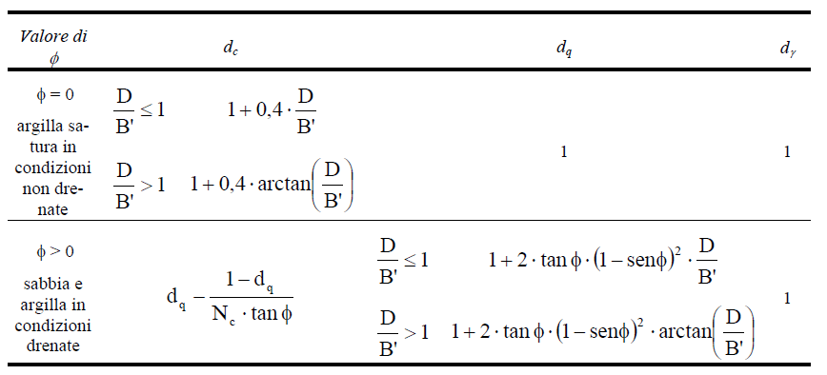
 | Coefficienti di profondità.
 | Secondo Brich-Hansen, 1970; Vesic, 1973

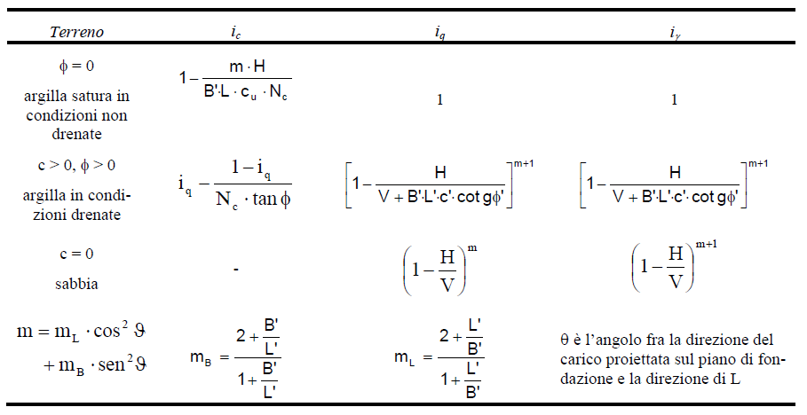
 | Coefficienti di inclinazione del carico.
 | Secondo Vesic, 1973

 | Coefficiente di inclinazione del piano campagna.
 | Secondo Brich-Hansen, 1970

 | Coefficiente di inclinazione del piano di posa.
 | Secondo Brich-Hansen, 1970

COEFFICIENTI RIDUTTIVI PER PUNZONAMENTO

$${Ψ }_{γ}=e^{\left(0,6∙\frac{B^{∗}}{L^{∗}} − 4,4\right)∙tan\left(φ^{′}\right)+ \frac{\left[3,07sen\left(φ^{′}\right)∙log⁡(2 I_{r})\right]}{\left[1+sen\left(φ^{′}\right)\right]}}$$

$${Ψ }_{c}={Ψ }_{q}−\frac{1−{Ψ }_{q}}{N_{q}tan\left(φ^{′}\right)}$$

$${Ψ }_{q}={Ψ }_{γ}$$

$${I }_{r}=\frac{E\left[2 \left(1+ν\right)\right]}{c^{′}+σ_{v,medio}^{′}tan\left(φ^{′}\right)}$$

$${I }_{r,crit}=\frac{1}{2 tan\left(φ^{′}\right)}e^{\left(3,3−0,45\frac{B^{∗}}{L^{∗}} \right)}$$

COEFFICIENTI RIDUTTIVI PER EFFETTI CINEMATICI

Secondo la teoria di Paolucci e Pecker (1997)

$${\text{z} }_{γ}={\left[1−\frac{k_{h}}{tan\left(φ^{′}\right)}\right]}^{0,35}$$

$${\text{z} }_{c}=1−0,32 k_{h}$$

$${\text{z} }_{q}={\text{z} }_{γ}$$

$$T_{sismico}=V ∙ k_{h}$$

VERIFICA ALLO SCORRIMENTO

CONDIZIONI DRENATE

$$F_{s}=c^{′}B^{∗}L^{∗}+V_{(fav)}tan\left(φ^{′}\right)+ K_{p}{ σ}_{v }^{′}γ_{medio} B \frac{{( D−0,3) }^{2}}{2}$$

$$K_{p}=\tan^{2}\left(45°+\frac{φ^{′}}{2}\right)$$

CONDIZIONI NON DRENATE

$$F_{s}=c_{u}B^{∗}L^{∗}+{ σ}_{v}^{′} γ_{medio} B \frac{{( D−0,3) }^{2}}{2}$$

tabelle NTC 18
